AuKW-Rechner
 |  |  |  | 2.00 | 998.5976
Höhe der Wassersäule: | 2.00 | m |  | Leistungsdaten 2m-AuKW
Temperatur des Wassers[1]: | 18 | C°
Zahnraddurchmesser Antriebswelle: | 0.30 | m |  |  |  | Drehzahl
Maße Auftriebsbehälter
Durchmesser: | 0.15 | m |  |  |  | 2 U/min
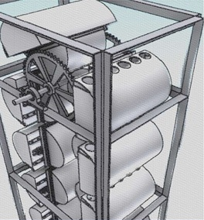
Länge: | 0.30 | m
Volumen Auftriebsbehälter: | 5.30 | Liter
 |  |  |  |  |  |  | 456.92560743
Füllungsgrad Auftriebsbehälter: | 57 | % (=3 Liter je Behälter) |  |  |  |  | =TREND(D38:D64;C38:C64;C3) | F2
Gesamtanzahl Behälter[2]: | 19 | Stück |  |  |  |  | ((C10-2)/2) | E10
Durchmesser untere Zahnrad: | 0.30 | m |  | Input |  |  | (SVERWEIS(C2;C33:E73;3)) | H2
Anzahl Befüllungsventile: | 3 | Stk. |  |  |  | m/s | 0.031395532 | E13
Literleistung Kompressor: | 60 | l/min |  | 2,02 kWh |  |  | (((((100000*((C9/100*C7)/1000)*LN((100000+1000*9,81*C1)/100000))*((C10-2)/2))/(((C10-2)/2)))/(9,81*C1)))*(((C10-2)/2))*9,81*(C3/2) | E11

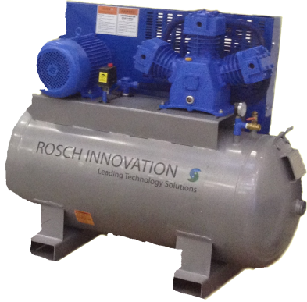
Wirkungsgrade Komponenten |  |  |  |  |  |  | 25.42 | G27 | Output
Kompressor: | 20 | % |  |  |  |  | D26*60
Mechanik: | 85 | % |  |  |  |  | C25*(C9/100*C7)/D25
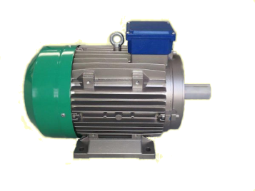
Generator: | 90 | % |  |  |  |  | 14.164539095 | D25
Gesamtwirkungsgrad[3]: | 14 | % |  |  |  | D26 | 0.42367967828
Leistungsdaten
Drehzahl[4]: | 2.00 | U/min |  |  |  | G29 | RUNDEN(((C13/60*(C3*PI()/2/(C20/60))/C25)/C7*100);0)
Generator Output[5]: | 0.29 | kWh
Erforderlicher Input: | 2.02 | kWh

[1] Da der Reibwiderstand von der Viskosität abhängt, und diese wiederum von der Temperatur, muss hier ein Wert zwischen 0C° und 40C° eingegeben werden. |  |  |  |  |  | Gesamtwirkungsgrad
[2] Das 2m-Modell z.B. verfügt über insgesamt 19, das 5m-AuKW über 38 Auftriebsbehälter.
[3] Bedingt durch Berücksichtigung der Strömungswiderstände kann kein Wirkungsgrad von 1 erzielt werden. |  |  |  |  |  | 14,42 %
[4] Die Drehzahl bezieht sich auf die erste direkt durch den Auftrieb angetriebene Welle.
[5] Es wird vorausgesetzt, das eine optimale Getriebeübersetzung vorhanden ist, welche die für den Generator benötigte Drehzahl bereitstellt. |  |  |  |  |  | C23 | (2*PI()*((((((100000*((C9/100*C7)/1000)*LN((100000+1000*9,81*C1)/100000))*((C10-2)/2))/(((C10-2)/2)))/(9,81*C1)))*(((C10-2)/2))*9,81*(C3/2))*((((((100000*((C9/100*C7)/1000)*LN((100000+1000*9,81*C1)/100000))*((C10-2)/2))/(((C10-2)/2)))/(9,81*C1)))/((SVERWEIS(C2;C33:E73;3)))*1,24*9,81/(TREND(D33:D59;C33:C59;C2))))*(C18/100)
Für ein möglichst exaktes Ergebnis muß der Strömungswiderstand experimentell bestimmt werden. Da diese Möglichkeit nicht gegeben war, wurde der hier verwendete Strömungswiderstand anhand des Videomaterials vom Messemodell bestimmt, unter der naheliegenden Annahme, das der Generator lastfrei lief.
 | 24.047641713 |  |  |  |  | Bedingte | (RUNDEN(((C14/60*(C4*PI()/2/(C21/60))/((180-(360/C13)+180)/(360/C13)))/C8*100);0))
 | 134 |  |  |  |  |  | WENN(C10>(RUNDEN((C14/60*(C4*PI()/2/(C21/60))/(((180-(360/C13)+180)/(360/C13)))/C8*100);0));VERKETTEN("Der Kompressor müsste ";(RUNDEN(((((180-(360/C13)+180)/(360/C13))*(C10/100*C8)/(C4*PI()/2/(C21/60)))*60);2));" l/min für diesen Befüllungsgrad Leisten");"")
 |  |  |  |  |  |  | (C4*PI()/2)/((((((100000*((C10/100*C8)/1000)*LN((100000+1000*9,81*C2)/100000))*((C11-2)/2))/(((C11-2)/2)))/(9,81*C2)))/((SVERWEIS(C3;C34:E74;3)))*1,24*9,81/(TREND(D34:D60;C34:C60;C3)))
 |  |  |  |  |  | Befül l/min | 150.09743886

 |  |  |  |  |  |  | 0.47
 |  | kv | d |  |  | l/s | 1
 | 0 | 1.792 | 999.8426 |  |  | t | 14.97028292
 | 1 | 1.73 | 999.9015 |  |  | V | 6
 | 2 | 1.68 | 999.9429 |  |  | s/l | 2.4950471533
 | 3 | 1.62 | 999.9672 |  |  | l/s | 0.40079402855
 | 4 | 1.575 | 999.975 |  |  | l/min | 24.047641713 | in befüllzeit
 | 5 | 1.525 | 999.9668 |  |  |  | 24.047641713
 | 6 | 1.475 | 999.943
 | 7 | 1.425 | 999.9043
 | 8 | 1.385 | 999.8509
 | 9 | 1.33 | 999.7834
 | 10 | 1.297 | 999.7021
 | 11 | 1.267 | 999.6074
 | 12 | 1.238 | 999.4996
 | 13 | 1.2 | 999.3792
 | 14 | 1.17 | 999.2464
 | 15 | 1.136 | 999.1016
 | 16 | 1.1 | 998.945
 | 17 | 1.08 | 998.7769
 | 18 | 1.05 | 998.5976
 | 19 | 1.028 | 998.4073
 | 20 | 1.002 | 998.2063
 | 21 | 0.98 | 997.9948
 | 22 | 0.95 | 997.773
 | 23 | 0.935 | 997.5412
 | 24 | 0.91 | 997.2994
 | 25 | 0.891 | 997.048
 | 26 | 0.875 | 996.787
 | 27 | 0.85 | 996.5166
 | 28 | 0.833 | 996.2371
 | 29 | 0.82 | 995.9486
 | 30 | 0.79 | 995.6511
 | 31 | 1.0630651811 | 995.345
 | 32 |  | 995.0302
 | 33 |  | 994.7071
 | 34 |  | 994.3756
 | 35 |  | 994.0359
 | 36 |  | 993.6883
 | 37 |  | 993.3328
 | 38 |  | 992.9695
 | 39 |  | 992.5987
 | 40 |  | 992.2204

